상품제안서
국산 쿨타올 20x100 | 상품코드: F19460

 |  |  |  |  |  |  | 02-412-0044 | www.easy1.co.kr
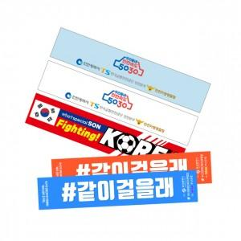

【상세/제작정보】 | <p>포장옵션 미선택시 -&nbsp;지퍼백 기본포장됩니다.</p>

【인쇄/포장옵션】 | 실크, 풀칼라 / 플라스틱 원통

【공급단가】 | 수량 | 200~ | 500~ | 1,000~ | 3,000~ | 5,000~
*VAT별도 | 단가 | 2,730원 | 2,680원 | 2,620원 | 2,520원 | 2,410원

【상품 URL】 | http://www.easy1.co.kr/src/goods_detail.php?gdno=19460

